상품제안서
거치형 고속충전 맥세이프 보조배터리 10000mAh(워치공용충전) | 상품코드: S44114

 |  |  |  |  |  |  | 02-713-8555 | www.synergygift.co.kr
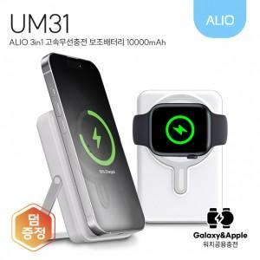

【상세/제작정보】

【인쇄/포장옵션】 | 부분컬러, 전면풀칼라 / 포장지포장

【공급단가】 | 수량 | 20~ | 50~ | 100~ | 300~ | 1,000~
*VAT별도 | 단가 | 22,300원 | 21,000원 | 20,300원 | 19,400원 | 18,700원

【상품 URL】 | https://www.synergygift.co.kr:443/src/goods_detail.php?gdno=44114

